Sheet1
Company
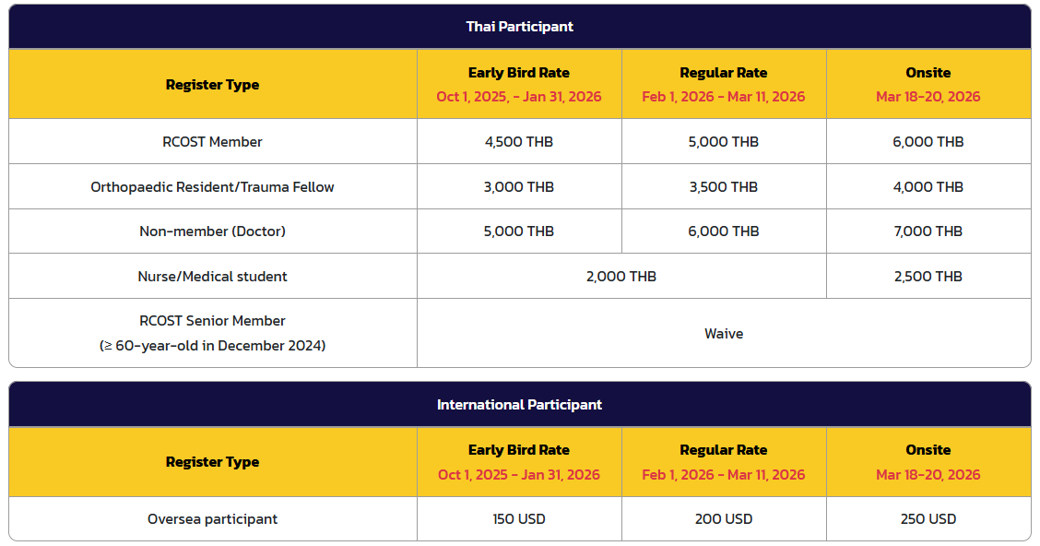
ผู้ติดต่อ
เบอร์ติดต่อ
E-mail

Meeting | TOTAC 2026
Registration |  |  |  |  |  |  |  |  |  |  | 0
No | เลข ว. | ชื่อ | นามสกุล | Name | Surname | โรงพยาบาล | เบอร์โทร | E-mail | Trauma Night (Yes/No) | ประเภท | จำนวนเงิน
1
2
3
4
5
6
7
8
9
10

